상품제안서
*스케치용/인쇄용* 칼라 피크닉 백 [BG108] | 상품코드: F29913

 |  |  |  |  |  |  | 02-412-0044 | www.easy1.co.kr
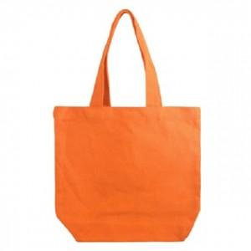

【상세/제작정보】 | 타입 [2. 블랙], [7. 블루스카이] 는 품절되었습니다. 입고 시기별 원단 색상에 차이가 있을 수 있습니다. (혼합되어 발송될 수도 있습니다.)

【인쇄/포장옵션】 | 실크, 풀칼라 / OPP(비닐)

【공급단가】 | 수량 | 200~ | 500~ | 1,000~ | 3,000~ | 5,000~
*VAT별도 | 단가 | 1,360원 | 1,340원 | 1,310원 | 1,280원 | 1,250원

【상품 URL】 | https://dev.easy1.co.kr:443/src/goods_detail.php?gdno=29913

